Algemeen
BAG | Straat | Huisnr. | Plaats
0236100000022720 | Lingeweg | 14 | Geldermalsen

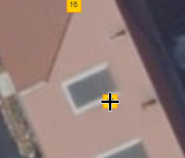

 |  |  |  | Luchtfoto

